flowcharts
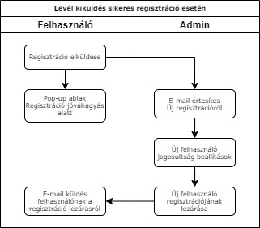
Regisztrációs form kitöltésének folyamatábrája
1. ábra

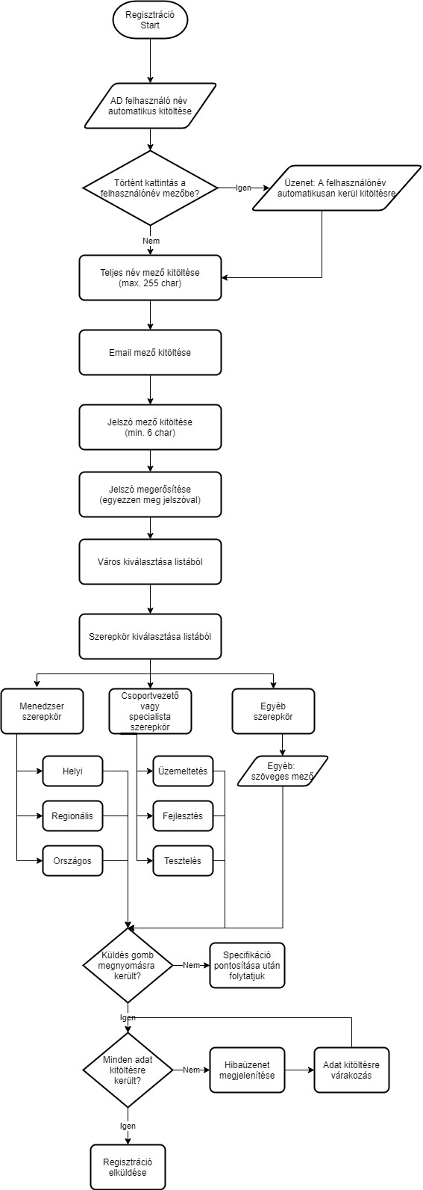

Levél kiküldés sikeres regisztráció esetén
2. ábra

